Opmerkingen en instructies
Overhead- en arbeidskosten berekeningen

Opmerkingen - Lees eerst
- Deze berekening is bedoeld als hulpmiddel bij het berekenen van uw arbeidskosten en overhead kosten.
- Ideaal heeft men minimaal 3 maanden aan gegevens nodig voor deze berekeing en gebruikers moeten deze regelmatig controleren.
- De berekeningen zijn gebaseerd op het terugverdienen van overhead kosten op factureerbare arbeidsuren
- Deze berekening houdt geen rekening met materiële winsten, daarom zijn alle materiële winsten pure winst voor de opdrachten en het bedrijf
- Deze berekeningen moet worden gebruikt onder begeleiding van je Simpro-implementatieconsulent, maar houd er rekening mee dat deze berekeningen slechts een richtlijn zijn. U dient dit te bevestigen bij uw boekhouder.
- Houd er rekening mee dat de cijfers die met deze berekening worden gegenereerd, gebaseerd zijn op aannames. De cijfers zullen daarom variëren afhankelijk van de ingevoerde aannames
- Als je meer hulp nodig hebt, neem dan contact op met je Simpro-implementatieconsulent.

Instructies
1) Bepaal of u de overhead- en arbeidskosten schat op basis van een periode van 3, 6 of 12 maanden. Alle cijfers die u in de berekeing gebruikt, moeten de kosten voor dezelfde periode vertegenwoordigen.
2) Bereken uw overheadkosten voor de genomineerde periode en voer uw totale overheadbedrag in cel I3 in op het tabblad 'Overzicht welzijnskosten en arbeidskosten'. (Bekijk de onderstaande tabel met kostenspecificaties om te zien wat er onder de overheadkosten valt.)
3) Voer werknemersinformatie in (één rij per werknemer) in de kolommen A tot en met Q van het werkblad 'Invoer van werknemersgegevens'. (Verwijder eerst de voorbeelden van de testmedewerkers.) Houd er rekening mee dat deze cijfers gebaseerd moeten zijn op de periode die is bepaald in stap 1 hierboven. (Bekijk de onderstaande kostenspecificatietabel om te bepalen wat er in kolom L is opgenomen voor 'overige arbeidskosten'.)
4) Voer je overhead per uur in (cel H3 van het 'Overzicht van OH- en arbeidskosten') in het veld 'Standaardoverhead' in Simpro Premium (Systeem / Installatie / Systeemconfiguratie / Arbeid / Arbeidstarieven). (Raadpleeg de schermafbeeldingen op het werkblad 'Simpro-gegevensinvoer')
5) EVoer de loontarieven, arbeidskosten en overheadtarieven van uw werknemers (kolommen B, C en H) in het tabblad Tarieven van het werknemerskaartbestand in Simpro Premium in. (Raadpleeg de schermafbeeldingen op het werkblad 'Simpro-gegevensinvoer')
6) Optioneel - er is een importsjabloon opgenomen in het werkblad 'werknemer importeren'. Informatie uit gegevensinvoer en samenvattingswerkbladen wordt hier automatisch ingevuld en kan worden gebruikt om een importbestand te genereren. Gele kolommen zijn verplicht, alle andere zijn optioneel. Verwijder eventuele onderaannemers, aangezien deze afzonderlijk moeten worden geïmporteerd. Raadpleeg uw Implementatieconsulent voor meer informatie.
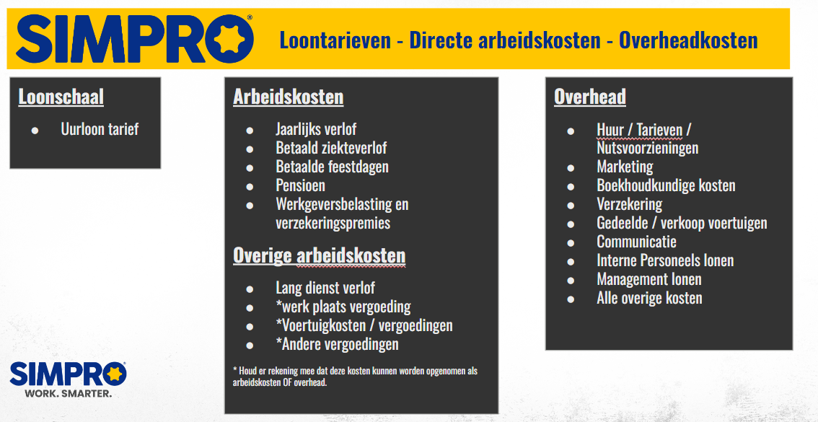
Houd er rekening mee dat je Simpro-implementatieconsulent je tijdens je training zal helpen met stap 4 en 5.

